Ranking PiN_DMC>3,5T
PZPM |  |  |  |  |  | 2025-11-12
Pierwsze rejestracje NOWYCH przyczep i naczep* o DMC>3,5T, udział w rynku %
Pozycja | Marka | Rok narastająco Styczeń - Październik
 |  | YTD January - October
 |  | 2025 |  | 2024 |  | Zmiana % r/r
No. | Make
 |  | Ogółem | Udział % | Ogółem | Udział % | Change % y/y
 |  | Total | Mkt shr % | Total | Mkt shr %
1 | SCHMITZ CARGOBULL | 4,691 | 27.43% | 3,277 | 21.35% | 43.1%
2 | WIELTON | 2,506 | 14.65% | 1,938 | 12.62% | 29.3%
3 | KRONE | 2,471 | 14.45% | 1,902 | 12.39% | 29.9%
4 | KOEGEL | 1,751 | 10.24% | 1,544 | 10.06% | 13.4%
5 | WECON | 675 | 3.95% | 584 | 3.80% | 15.6%
6 | SCHWARZMUELLER | 385 | 2.25% | 540 | 3.52% | -28.7%
7 | KAESSBOHRER | 357 | 2.09% | 324 | 2.11% | 10.2%
8 | FLIEGL | 314 | 1.84% | 269 | 1.75% | 16.7%
9 | BODEX | 242 | 1.42% | 419 | 2.73% | -42.2%
10 | BERGER | 200 | 1.17% | 143 | 0.93% | 39.9%
11 | D-TEC | 194 | 1.13% | 151 | 0.98% | 28.5%
12 | KEMPF | 185 | 1.08% | 390 | 2.54% | -52.6%
13 | ZASŁAW | 172 | 1.01% | 308 | 2.01% | -44.2%
14 | MEILLER-KIPPER | 155 | 0.91% | 186 | 1.21% | -16.7%
15 | LOHR | 151 | 0.88% | 54 | 0.35% | 179.6%
16 | GT TRAILERS/GNIOTPOL | 134 | 0.78% | 125 | 0.81% | 7.2%
17 | INTER CARS - FEBER | 126 | 0.74% | 226 | 1.47% | -44.2%
18 | FFB FELDBINDER | 110 | 0.64% | 115 | 0.75% | -4.3%
19 | MEGA | 108 | 0.63% | 248 | 1.62% | -56.5%
20 | ROLFO | 93 | 0.54% | 44 | 0.29% | 111.4%
 | Pozostałe / Others | 2,080 | 12.2% | 2,564 | 16.7% | -18.9%
 | OGÓŁEM / TOTAL | 17,100 | 100% | 15,351 | 100% | 11.4%
*/ bez rejestracji czasowych
Źródło: analizy PZPM na podstawie CEP
Source: PZPM analysis based on Central Register of Vehicles
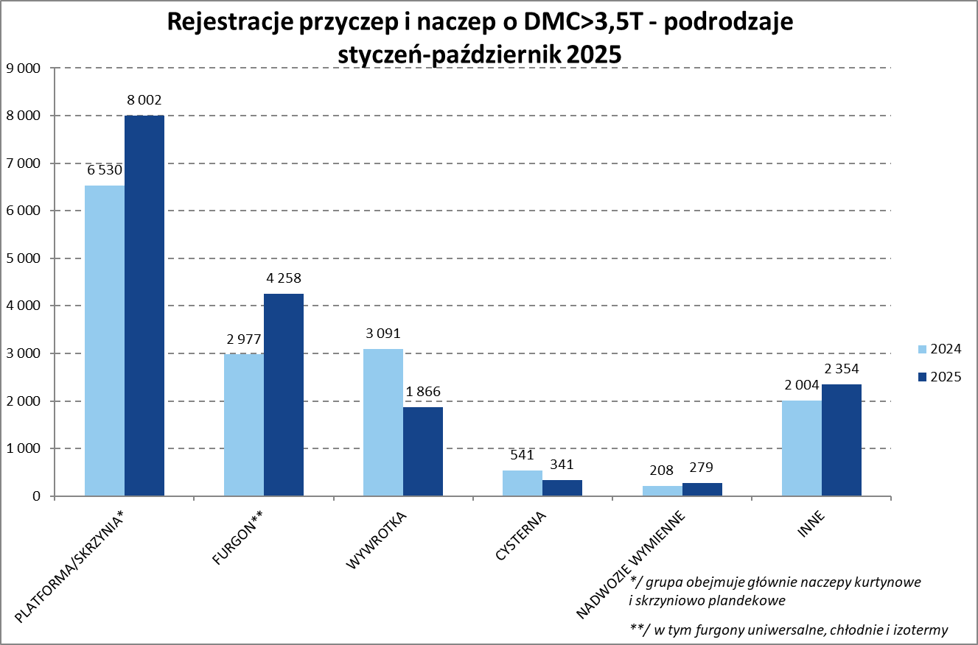

Ranking Naczepy DMC>3,5T
PZPM |  |  |  |  |  | 2025-11-12
Pierwsze rejestracje NOWYCH naczep* o DMC>3,5T, udział w rynku %
First Registrations of NEW Semi-Trailers with GVW>3.5T, Market Share %
 |  |  |  |  |  | Sztuki
Pozycja | Marka | Rok narastająco Styczeń - Październik
 |  | YTD January - October
 |  | 2025 |  | 2024 |  | Zmiana % r/r
No. | Make
 |  | Ogółem | Udział % | Ogółem | Udział % | Change % y/y
 |  | Total | Mkt shr % | Total | Mkt shr %
1 | SCHMITZ CARGOBULL | 4,684 | 31.3% | 3,270 | 24.06% | 43.2%
2 | KRONE | 2,464 | 16.5% | 1,885 | 13.87% | 30.7%
3 | WIELTON | 2,062 | 13.8% | 1,616 | 11.89% | 27.6%
4 | KOEGEL | 1,741 | 11.6% | 1,532 | 11.27% | 13.6%
5 | SCHWARZMUELLER | 378 | 2.5% | 527 | 3.88% | -28.3%
6 | KAESSBOHRER | 327 | 2.2% | 296 | 2.18% | 10.5%
7 | FLIEGL | 275 | 1.8% | 243 | 1.79% | 13.2%
8 | BODEX | 231 | 1.5% | 413 | 3.04% | -44.1%
9 | BERGER | 200 | 1.3% | 143 | 1.05% | 39.9%
10 | D-TEC | 194 | 1.3% | 151 | 1.11% | 28.5%
11 | KEMPF | 185 | 1.2% | 390 | 2.87% | -52.6%
12 | ZASŁAW | 145 | 1.0% | 278 | 2.05% | -47.8%
13 | INTER CARS - FEBER | 125 | 0.8% | 226 | 1.66% | -44.7%
14 | MEILLER-KIPPER | 122 | 0.8% | 158 | 1.16% | -22.8%
15 | FFB FELDBINDER | 110 | 0.7% | 115 | 0.85% | -4.3%
16 | MEGA | 108 | 0.7% | 247 | 1.82% | -56.3%
17 | BENALU | 88 | 0.6% | 131 | 0.96% | -32.8%
18 | CIMC | 87 | 0.6% | 169 | 1.24% | -48.5%
19 | STAS | 82 | 0.5% | 95 | 0.70% | -13.7%
20 | JANMIL | 75 | 0.5% | 89 | 0.65% | -15.7%
 | Pozostałe / Others | 1,276 | 8.5% | 1,615 | 11.9% | -21.0%
 | OGÓŁEM / TOTAL | 14,959 | 100% | 13,589 | 100% | 10.1%
*/ bez rejestracji czasowych
Źródło: analizy PZPM na podstawie CEP
Source: PZPM analysis based on Central Register of Vehicles
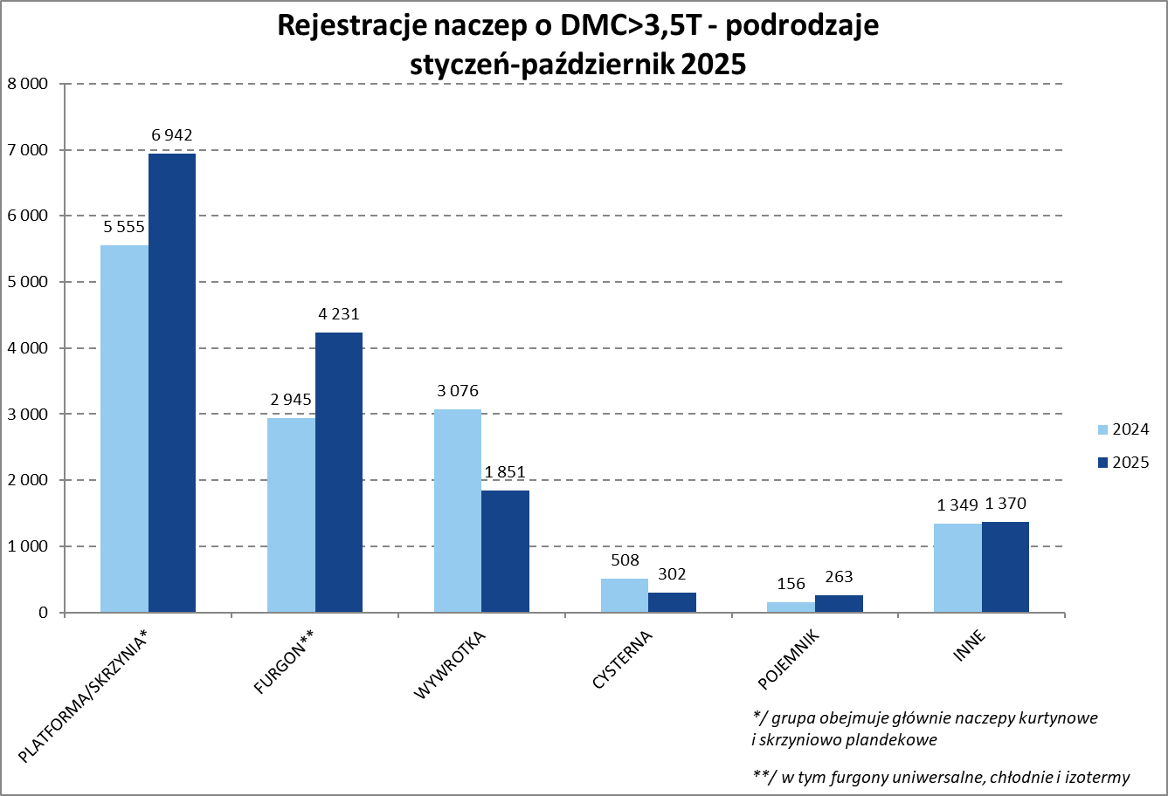

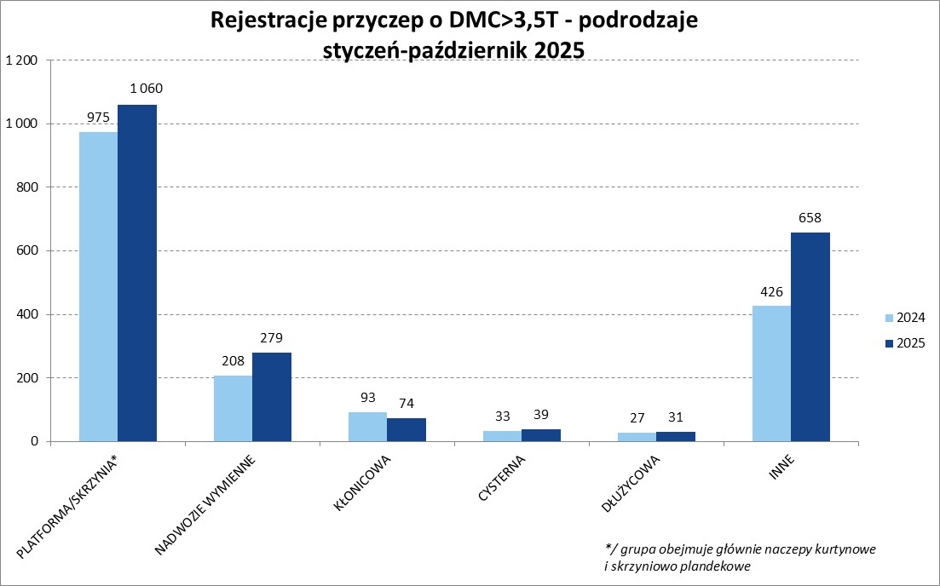
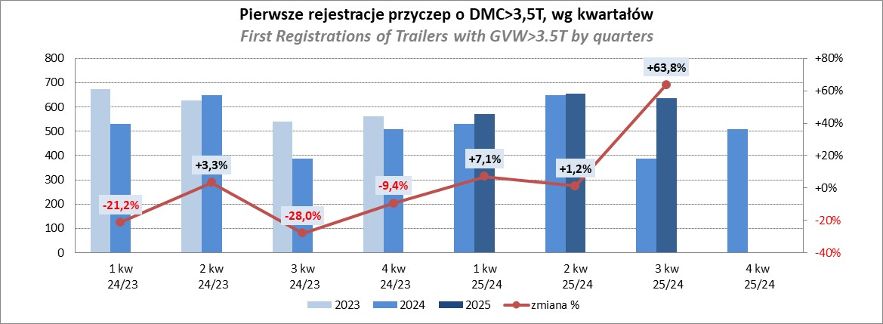

Przyczepy lekkie
PZPM |  |  |  |  |  | 2025-10-08
Pierwsze rejestracje NOWYCH przyczep lekkich*, udział w rynku %
Pozycja | Marka | Rok narastająco Styczeń - Październik
 |  | YTD January - October
 |  | 2025 |  | 2024 |  | Zmiana % r/r
No. | Make
 |  | Ogółem | Udział % | Ogółem | Udział % | Change % y/y
 |  | Total | Mkt shr % | Total | Mkt shr %
1 | NEPTUN-SORELPOL | 11,258 | 25.30% | 10,707 | 26.33% | 5.1%
2 | TEMARED | 10,579 | 23.77% | 9,748 | 23.97% | 8.5%
3 | ZASŁAW | 2,884 | 6.48% | 2,326 | 5.72% | 24.0%
4 | BRENDERUP-THULE TRAILERS | 2,761 | 6.20% | 1,803 | 4.43% | 53.1%
5 | FARO | 1,996 | 4.48% | 1,956 | 4.81% | 2.0%
6 | NIEWIADÓW | 1,979 | 4.45% | 2,392 | 5.88% | -17.3%
7 | RYDWAN | 1,394 | 3.13% | 1,466 | 3.61% | -4.9%
8 | MARTZ | 1,258 | 2.83% | 1,063 | 2.61% | 18.3%
9 | WIOLA | 853 | 1.92% | 740 | 1.82% | 15.3%
10 | FRACHT | 831 | 1.87% | 818 | 2.01% | 1.6%
11 | WIDPOL | 740 | 1.66% | 791 | 1.95% | -6.4%
12 | VESTA POLSKA | 604 | 1.36% | 0 | 0.00%
13 | LORRIES | 480 | 1.08% | 545 | 1.34% | -11.9%
14 | GŁOWACZ | 453 | 1.02% | 475 | 1.17% | -4.6%
 | MASTER-TECH | 438 | 0.98% | 492 | 1.21% | -11.0%
16 | STIM | 434 | 0.98% | 434 | 1.07% | 0.0%
17 | TOP TRAILER | 413 | 0.93% | 84 | 0.21% | 391.7%
18 | MER | 339 | 0.76% | 287 | 0.71% | 18.1%
19 | W.N.P. M.SUSKI | 338 | 0.76% | 417 | 1.03% | -18.9%
20 | SPAWLINE | 330 | 0.74% | 337 | 0.83% | -2.1%
 | SIDECAR | 4,144 | 9.3% | 3,783 | 9.3% | 9.5%
 | OGÓŁEM / TOTAL | 44,506 | 100% | 40,664 | 100% | 9.4%
*/ bez rejestracji czasowych
Źródło: analizy PZPM na podstawie CEP
Source: PZPM analysis based on Central Register of Vehicles
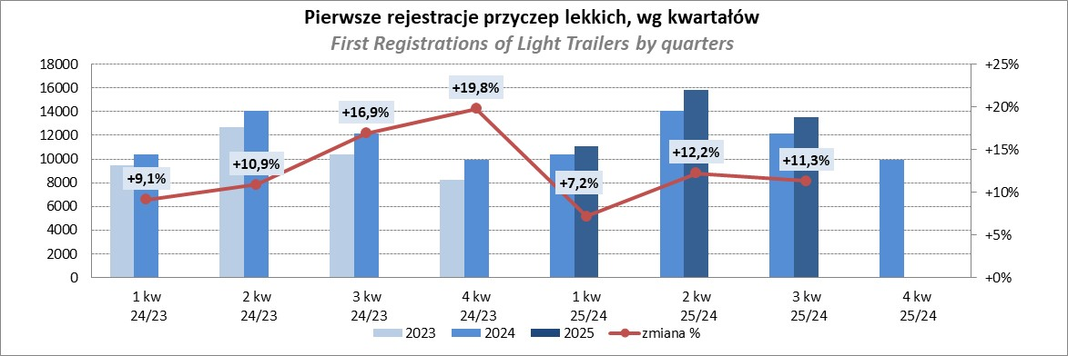

Ranking_P-CR
PZPM |  |  |  |  |  | 2025-11-12
Pierwsze rejestracje NOWYCH przyczep ciężarowych rolniczych*, udział w rynku %
Pozycja | Marka | Rok narastająco Styczeń - Październik
 |  | YTD January - October
 |  | 2025 |  | 2024 |  | Zmiana % r/r
No. | Make
 |  | Ogółem | Udział % | Ogółem | Udział % | Change % y/y
 |  | Total | Mkt shr % | Total | Mkt shr %
1 | PRONAR | 1,418 | 24.95% | 1,144 | 25.03% | 24.0%
2 | METAL-FACH | 885 | 15.57% | 666 | 14.57% | 32.9%
3 | METALTECH | 446 | 7.85% | 402 | 8.80% | 10.9%
4 | WIELTON | 405 | 7.13% | 320 | 7.00% | 26.6%
5 | ZASŁAW | 298 | 5.24% | 212 | 4.64% | 40.6%
6 | JOSKIN | 237 | 4.17% | 285 | 6.24% | -16.8%
7 | MEPROZET | 216 | 3.80% | 226 | 4.95% | -4.4%
8 | FLIEGL | 161 | 2.83% | 91 | 1.99% | 76.9%
9 | PPHU WODZIŃSKI | 145 | 2.55% | 155 | 3.39% | -6.5%
10 | POMOT | 129 | 2.27% | 130 | 2.84% | -0.8%
11 | URSUS | 122 | 2.15% | 77 | 1.68% | 58.4%
12 | TECHMONT | 119 | 2.09% | 98 | 2.14% | 21.4%
13 | MARPOL | 93 | 1.64% | 86 | 1.88% | 8.1%
14 | CYNKOMET | 87 | 1.53% | 74 | 1.62% | 17.6%
15 | BBC | 72 | 1.27% | 45 | 0.98% | 60.0%
 | Pozostałe / Others | 850 | 15.0% | 559 | 12.2% | 52.1%
 | OGÓŁEM / TOTAL | 5,683 | 100% | 4,570 | 100% | 24.4%
*/ bez rejestracji czasowych
Źródło: analizy PZPM na podstawie CEP
Source: PZPM analysis based on Central Register of Vehicles
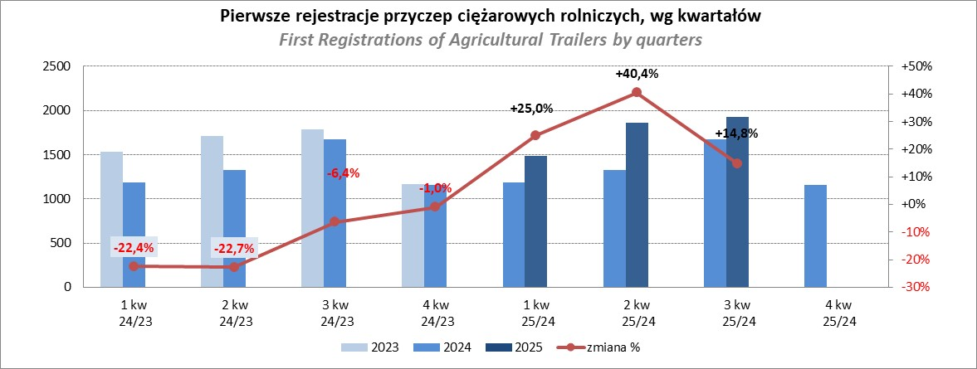

PZPM
Source: PZPM analysis based on Central Register of Vehicles

Ranking_CR
PZPM |  |  |  |  |  | 2025-11-12
Pierwsze rejestracje NOWYCH ciągników rolniczych*, udział w rynku %
Pozycja | Marka | Rok narastająco Styczeń - Październik
 |  | YTD January - October
 |  | 2025 |  | 2024 |  | Zmiana % r/r
No. | Make
 |  | Ogółem | Udział % | Ogółem | Udział % | Change % y/y
 |  | Total | Mkt shr % | Total | Mkt shr %
1 | NEW HOLLAND | 1,353 | 15.41% | 827 | 12.50% | 63.6%
2 | JOHN DEERE | 1,159 | 13.20% | 1,010 | 15.27% | 14.8%
3 | KUBOTA | 880 | 10.02% | 786 | 11.88% | 12.0%
4 | DEUTZ-FAHR | 789 | 8.98% | 557 | 8.42% | 41.7%
5 | CASE IH | 640 | 7.29% | 503 | 7.60% | 27.2%
6 | CLAAS | 543 | 6.18% | 395 | 5.97% | 37.5%
7 | MASSEY FERGUSON | 478 | 5.44% | 373 | 5.64% | 28.2%
8 | SOLIS | 408 | 4.65% | 294 | 4.44% | 38.8%
9 | VALTRA | 375 | 4.27% | 269 | 4.07% | 39.4%
10 | FENDT | 327 | 3.72% | 281 | 4.25% | 16.4%
11 | FARMTRAC | 232 | 2.64% | 232 | 3.51% | 0.0%
12 | LOVOL | 227 | 2.58% | 82 | 1.24% | 176.8%
13 | LS | 223 | 2.54% | 98 | 1.48% | 127.6%
14 | DAEDONG-KIOTI | 182 | 2.07% | 45 | 0.68% | 304.4%
15 | STEYR | 169 | 1.92% | 145 | 2.19% | 16.6%
 | Pozostałe / Others | 797 | 9.1% | 719 | 10.9% | 10.8%
 | OGÓŁEM / TOTAL | 8,782 | 100% | 6,616 | 100% | 32.7%
*Pojazdy zarejestrowane jako Ciągniki Rolnicze bez wyróżnionych jako potencjalne ATV / UTV
** Liczby zawierają rejestracje czasowe na koniec miesięcy
Źródło: analizy PZPM na podstawie CEP
*Vehicles registered as Agricultural Tractors without considered as ATV / UTV
Source: PZPM analysis based on Central Register of Vehicles
